상품제안서
이노젠 와이즈 에이블 도킹형 보조배터리 5000mAh | 상품코드: S38664

 |  |  |  |  |  |  | 02-713-8555 | www.synergygift.co.kr
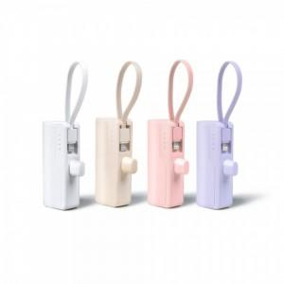

【상세/제작정보】

【인쇄/포장옵션】 | 레이저, 풀칼라 / 포장지포장

【공급단가】 | 수량 | 30~ | 100~ | 500~ | 1,000~ | 2,000~
*VAT별도 | 퍼플 | 5,720원 | 5,410원 | 5,140원 | 5,010원 | 4,920원
 | 베이지 | 5,720원 | 5,410원 | 5,140원 | 5,010원 | 4,920원
 | 화이트 | 5,720원 | 5,410원 | 5,140원 | 5,010원 | 4,920원
 | 핑크 | 5,720원 | 5,410원 | 5,140원 | 5,010원 | 4,920원

【상품 URL】 | https://www.synergygift.co.kr:443/src/goods_detail.php?gdno=38664

